المؤشرات الكلية

سوق العراق للاوراق المالية
جلسة الاثنين 2026/2/23 |  |  |  | تقرير أسعار الأسهم المتداولة لسوق العراق للأوراق المالية
الجلسة (35)
الاسهم المتداولة المدرجة و OTC |  |  | 818,167,570 |  |  | قيمة الأسهم المتداولة المدرجة و OTC |  | 797,032,637 |  |  | صفقات الشركات المدرجة وOTC | 758

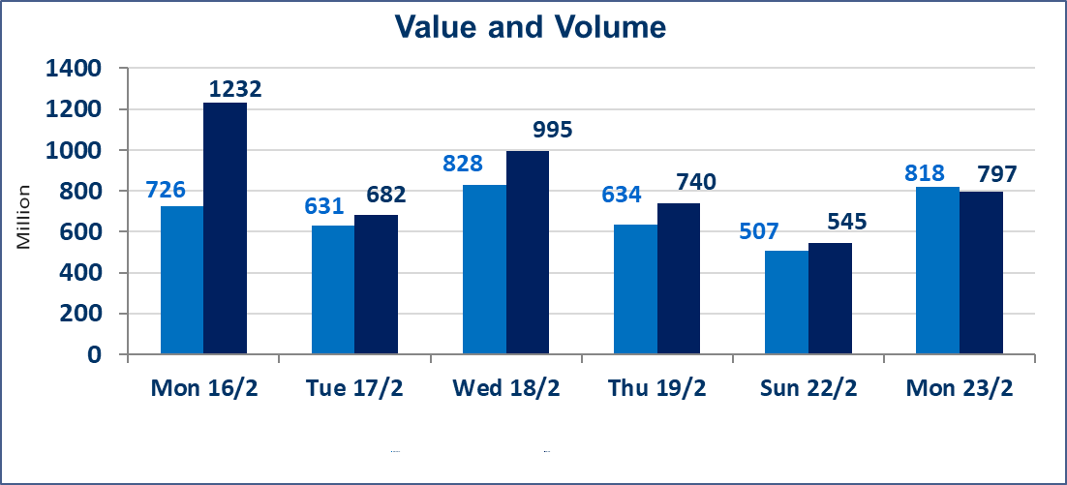
المؤشر60 ISX اليوم | 965.58 |  | نقطة |  |  | المؤشر15 ISX اليوم | 1245.93 | نقطة
المؤشر 60 ISX السابق | 967.48 |  | نقطة |  |  | المؤشر 15 ISX السابق | 1268.31 | نقطة
نسبة التغير | -0.20 |  | % |  |  | نسبة التغير | -1.76 | %
عدد النقاط | -1.90 |  | نقطة |  |  | عدد النقاط | -22.38 | نقطة

الشركات المدرجة | 104 | OTC | 14 | 118 |  | الشركات غير المتداولة المدرجة | 45 | OTC | 12 | 57
الشركات المتداولة | 49 | OTC | 2 | 51 |  | الشركات المرتفعة |  |  | 13
شركات الهيئة العامة |  |  |  | 0 |  | الشركات المنخفضة |  |  | 20
الموقوفة بقرار من هيأة الأوراق المالية |  |  |  | 10
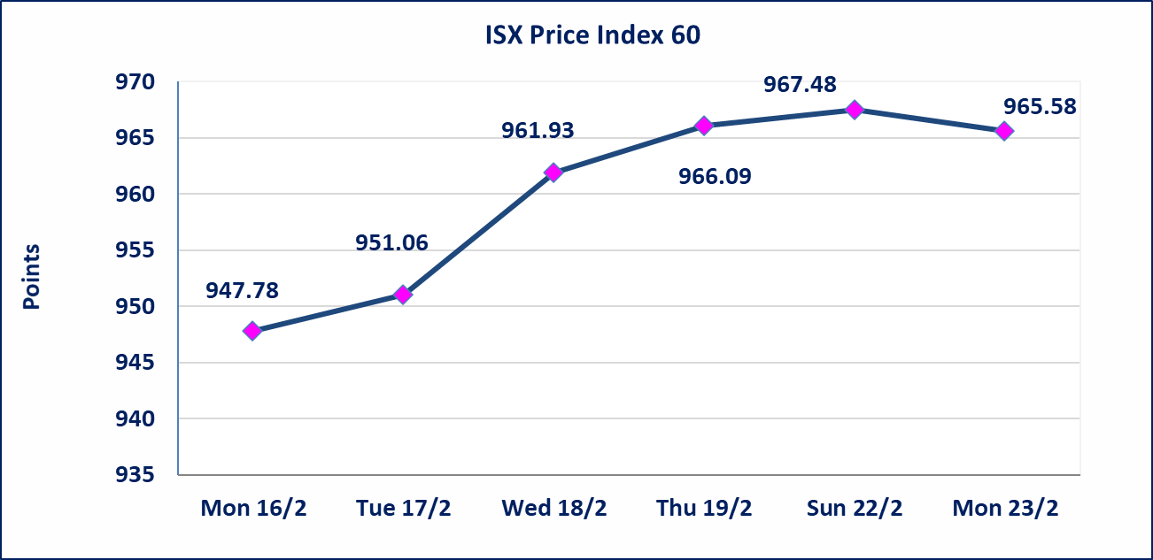
ISX Price Index 15
 | 2024
Mon 16/2 | 1229.17
Tue 17/2 | 1228.81
Wed 18/2 | 1268.31
Thu 19/2 | 1268.48
Sun 22/2 | 1268.31
Mon 23/2 | 1245.93

إستبعاد سعر | إستبعاد سعر إغلاق آخر عقد في جلسة اليوم على أسهم شركة المصرف الاهلي العراقي البالغ (4.790) دينار ليكون (4.800) دينار سعر الاغلاق الحالي.
الحد الأعلى والادنى للتغير في السعر | نسبة التغير في المنصة النظامية (15%)، نسبة التغير في المنصة الثانية (20%)، نسبة التغير في المنصة الثالثة (5%) إرتفاعاً وإنخفاضاً من سعر الاغلاق السابق.
Web site : www.isx-iq.net E-mail : info-isx@isx-iq.net |  |  |  |  | 07834000034 - 07711211522 : ص . ب :3607 العلوية الهاتف |  |  |  |  |  | بغداد /الكرادة/ قرب المسرح الوطني /مجاور مصرف الخليج التجاري

نسبة التغير
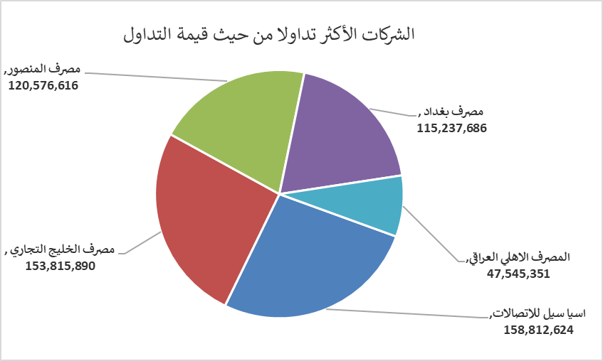
الشركات الأكثر ارتفاعاً وانخفاضاً

نسبة التغير لاسعار الاغلاق الاكثر ارتفاعاً |  |  |  | نسبة التغير لاسعار الاغلاق الاكثر انخفاضاً
اسم الشركة | اغلاق | التغير(%) | الاسهم المتداولة | اسم الشركة | اغلاق | التغير (%) | الاسهم المتداولة
مصرف ايلاف الاسلامي | 0.230 | 15.00 | 100,000 | الخليج للتأمين وأعادة التامين | 0.450 | -10.00 | 546,000
مصرف الطيف الاسلامي | 0.740 | 8.82 | 23,805 | فندق بابل | 110.000 | -8.33 | 2,665
مصرف الوطني الاسلامي | 0.650 | 8.33 | 500,000 | الامين العقارية | 1.750 | -5.41 | 1,767,113
مصرف سومر التجاري | 0.140 | 7.69 | 15,000,600 | الصناعات الالكترونية | 1.810 | -4.74 | 55,000
الامين للتأمين | 0.950 | 3.26 | 259,270 | المواد الانشائية الحديثة | 1.440 | -4.64 | 565,070

الشركات الاكثر نشاطا حسب الاسهم المتداولة (حجم التداول) |  |  |  | الشركات الاكثر نشاطا حسب القيمة المتداولة
اسم الشركة | اغلاق | التغير(%) | الاسهم المتداولة | اسم الشركة | اغلاق | التغير (%) | القيمة المتداولة
مصرف الخليج التجاري | 0.330 | 3.13 | 480,591,408 | اسيا سيل للاتصالات | 14.940 | -0.40 | 158,812,624
مصرف المنصور | 2.050 | -0.49 | 58,648,518 | مصرف الخليج التجاري | 0.330 | 3.13 | 153,815,890
مصرف بغداد | 3.150 | 1.29 | 36,767,895 | مصرف المنصور | 2.050 | -0.49 | 120,576,616
مصرف الشرق الأوسط | 0.060 | 0.00 | 34,259,042 | مصرف بغداد | 3.150 | 1.29 | 115,237,686
مصرف اشور الدولي | 0.240 | -4.00 | 25,571,816 | المصرف الاهلي العراقي | 4.800 | 0.00 | 47,545,351

الشركات الأكثر تداولا من حيث عدد الاسهم
مصرف الخليج التجاري | 262112826 | 95305000 | 95305000
مصرف المنصور | 75394421 | 70637496 | 70637496
مصرف سومر التجاري | 19000000 | 53017359 | 53017359
المصرف الاهلي العراقي | 15429959 | 37822513 | 37822513
المصرف التجاري العراقي الاسلامي | 13337927 | 28131435 | 28131435

